3.22--
3-30-040 | 登记编号 | 产品分类 | 数量 | 重量 | 内件照片 |  | 备注
已认领 | 3-22-001 | 灰色上衣 | 1 | 0.5 |  | 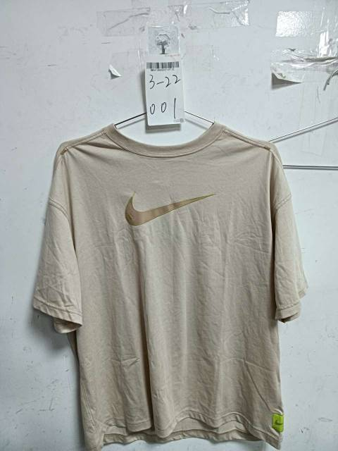
2 | 3-22-002 | 粉色睡衣 | 2 | 0.5 |  | 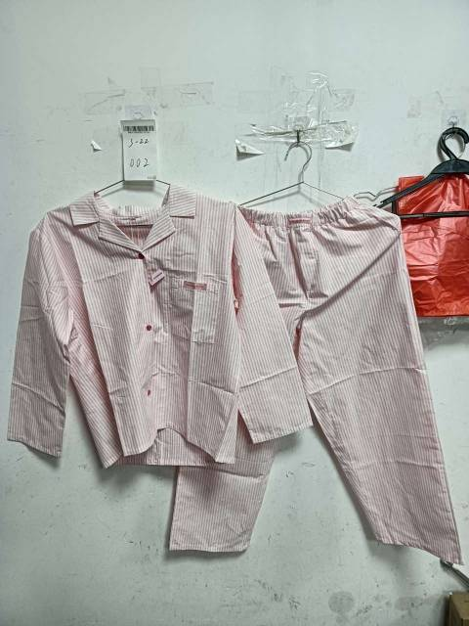
已认领 | 3-22-003 | 棕色汉服套装 | 2 | 0.5 |  |  | 已认领
4 | 3-22-004 | 黑色半裙 | 2 | 0.5
5 | 3-22-005 | 橙色雨衣，有破损脏污 | 2 | 0.5
6 | 3-22-006 | 4双拖鞋 | 3 | 0.5
7 | 3-22-012 | 面膜 | 1 | 1
8 | 3-22-013 | 泡面 | 1
9 | 3-22-007 | 衣袖短裤 | 1 | 0.5
10 | 3-22-015 | 其它日用 | 1 | 1
11 | 3-22-014 | 其它日用 | 1
12 | 3-22-016 | 缠绕膜1箱 | 3
13 | 3－22－019 | 书,有脏污 | 1 | 1
14 | 3－22－019 | 相框 | 1 | 1
15 | 3－22－019 | 书,脏污 | 1 | 1
16 | 3－22－019 | 面膜，喷雾 | 1
17 | 3-22-020 | 厨房湿巾 | 4 | 1
18 | 3－22－019 | 早孕试纸包装破损 | 1 | 1
19 | 3－22－019 | 头饰 | 1 | 1
20 | 3－22－019 | 电池 | 1 | 1
21 | 3-22-017 | 图书 10本 | 10 | 1
22 | 3－22－019 | 配件,跳线辅料 | 1 | 3.9
23 | 3－22－018 | 零食,肉敢当 | 1 | 1
24 | 3－22－011 | 书,22本 | 22 | 1

